Solicitud gráfica
 | Área: | Matemáticas |  |  | Fecha:
 | Grado: | 7 |  |  | 2016-02-23
 | Título del tema: | Las expresiones algebraicas |  |  | ¿Cuaderno de estudio o recurso? | Cuaderno de Estudio
 | Editor: | Adriana Ma. Pachón

 | Código guión o recurso: | MA_07_09_CO | ← Para determinar este código, visite la hoja de Ayuda
 |  |  |  |  | ESPECIFICACIÓN DE ARCHIVOS A ENTREGAR
Núm. | Archivo Shutterstock o ruta en web | Imagen para: | Tipo | Formato | Nombre imagen SMALL | Tamaño imagen SMALL | Nombre imagen ZOOM | Tamaño imagen ZOOM | Descripción | Observaciones
IMG01 | 231223201 | Cuaderno de Estudio | Fotografía | Horizontal | MA_07_09_CO_IMG01_small | 526 x 370 px | MA_07_09_CO_IMG01_zoom | 800 x 600 px
IMG02 | 282927173 | Cuaderno de Estudio | Fotografía | Horizontal | MA_07_09_CO_IMG02_small | 526 x 370 px | MA_07_09_CO_IMG02_zoom | 800 x 600 px
IMG03 | Ver descripción | Cuaderno de Estudio | Ilustración | Horizontal | MA_07_09_CO_IMG03_small | 526 x 370 px | MA_07_09_CO_IMG03_zoom | 800 x 600 px | Una hoja donde se ve escrito el siguiente verso: “Quien se inclina a la muy fina dulce flor de clavellina” Fernán Pérez de Guzmán. Todo el texto debe estar como aparece escrito aquí. | 
IMG04 | Ver descripción | Cuaderno de Estudio | Ilustración | Horizontal | MA_07_09_CO_IMG04_small | 526 x 370 px | MA_07_09_CO_IMG04_zoom | 800 x 600 px | Secuencias de números. Cada secuencia de números debe ir en un color diferente. 4 – 7 – 10 – 13 … 42 – 38 – 34 – 30 … 4 – 4 – 8 – 24 – 96 …
IMG05 | Ver descripción | Cuaderno de Estudio | Ilustración | Horizontal | MA_07_09_CO_IMG05_small | 526 x 370 px | MA_07_09_CO_IMG05_zoom | 800 x 600 px | Fichas de dominó: Se observan las siguientes fichas de dominó sin un orden: 1-2 2-4 3-6 4-5
IMG06 | Ver descripción | Cuaderno de Estudio | Ilustración | Vertical | MA_07_09_CO_IMG06_small | 526 x 370 px | MA_07_09_CO_IMG06_zoom | 800 x 600 px | Un plano cartesiano con los siguientes puntos ubicados y con las coordenadas escritas al lado: (0,0) (1,1) (2,4) (3,9) Si se puede prolongar la curva para colocar los puntos: (4,16) (5,25) | 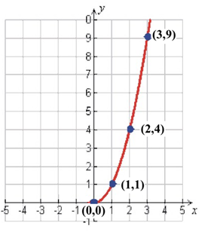
IMG07 | Ver descripción | Cuaderno de Estudio | Ilustración | Horizontal | MA_07_09_CO_IMG07_small | 526 x 370 px | MA_07_09_CO_IMG07_zoom | 800 x 600 px | Se observa la siguiente secuencia gráfica, se puede ver que el lado de cada triángulo es un palito de madera.
IMG08 | Ver descripción | Cuaderno de Estudio | Ilustración | Horizontal | MA_07_09_CO_IMG08_small | 526 x 370 px | MA_07_09_CO_IMG08_zoom | 800 x 600 px | Se observan los siguientes polígonos regulares, en el orden de la lista, cada uno tiene trazadas todas sus diagonales, cada diagonal debe tener diferente color en un mismo polígono. Triángulo (sin diagonales) Cuadrado (2 diagonales) Pentágono (5 diagonales) Hexágono (9 diagonales) Heptágono (14 diagonales)
IMG09 | Ver descripción | Cuaderno de Estudio | Ilustración | Horizontal | MA_07_09_CO_IMG09_small | 526 x 370 px | MA_07_09_CO_IMG09_zoom | 800 x 600 px | Se observa el siguiente texto con la flecha y figuras que aparecen aquí:
IMG10 | Ver descripción | Cuaderno de Estudio | Ilustración | Horizontal | MA_07_09_CO_IMG10_small | 526 x 370 px | MA_07_09_CO_IMG10_zoom | 800 x 600 px | Se observa el siguiente texto con las flechas y figuras que aparecen aquí: | 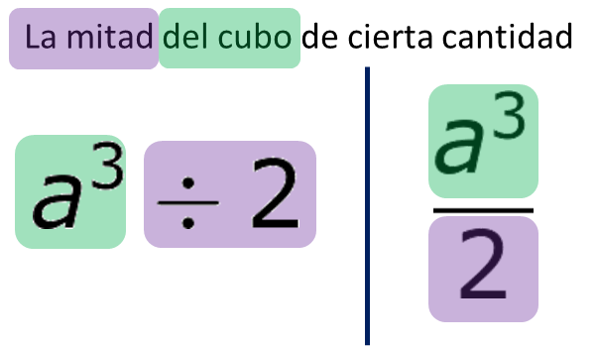
IMG11 | Ver descripción | Cuaderno de Estudio | Ilustración | Horizontal | MA_07_09_CO_IMG11_small | 526 x 370 px | MA_07_09_CO_IMG11_zoom | 800 x 600 px | Se observa el siguiente texto con las flechas y figuras que aparecen aquí:
IMG12 | Ver descripción | Cuaderno de Estudio | Ilustración | Vertical | MA_07_09_CO_IMG12_small | 526 x 370 px | MA_07_09_CO_IMG12_zoom | 800 x 600 px | Tabla donde se relacionan patinetas y billetes de 20 000
IMG13 | Ver descripción | Cuaderno de Estudio | Ilustración | Horizontal | MA_07_09_CO_IMG13_small | 526 x 370 px | MA_07_09_CO_IMG13_zoom | 800 x 600 px | Se observa lo siguiente:
IMG14 | Ver descripción | Cuaderno de Estudio | Ilustración | Horizontal | MA_07_09_CO_IMG14_small | 526 x 370 px | MA_07_09_CO_IMG14_zoom | 800 x 600 px | Se observa lo siguiente:
IMG15 | Ver descripción | Cuaderno de Estudio | Ilustración | Horizontal | MA_07_09_CO_IMG15_small | 526 x 370 px | MA_07_09_CO_IMG15_zoom | 800 x 600 px | Triàngulo con las dimensiones de sus lados en expresiones algebraicas
IMG16 | Ver descripción | Cuaderno de Estudio | Ilustración | Horizontal | MA_07_09_CO_IMG16_small | 526 x 370 px | MA_07_09_CO_IMG16_zoom | 800 x 600 px | Se ve lo siguiente | 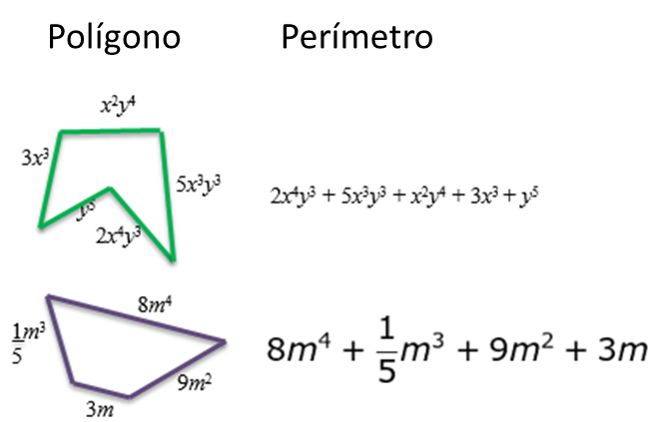
IMG17 | Ver descripción | Cuaderno de Estudio | Ilustración | Horizontal | MA_07_09_CO_IMG17_small | 526 x 370 px | MA_07_09_CO_IMG17_zoom | 800 x 600 px | Dibujar un triángulo equilátero (todos los lados iguales) y en cada lado escribir la expresión 4a2, al lado dibujar un pentágono regular (todos los lados iguales) y en cada lado escribir la expresión y.
IMG18 | Ver descripción | Cuaderno de Estudio | Ilustración | Horizontal | MA_07_09_CO_IMG18_small | 526 x 370 px | MA_07_09_CO_IMG18_zoom | 800 x 600 px | Dibujar dos rectángulos de diferente tamaño que cumplan que el largo es el triple de su alto. En el más pequeño escribir la expresión x2y en los dos lados cortos y la expresión 3x2y en los dos lados largos; en el más grande escribir la expresión 2mn en los dos lados cortos y la expresión 3mn en los dos lados largos. | 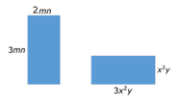
IMG19 | Ver descripción | Cuaderno de Estudio | Ilustración | Horizontal | MA_07_09_CO_IMG19_small | 526 x 370 px | MA_07_09_CO_IMG19_zoom | 800 x 600 px | Se observa el mismo triángulo de la imagen MA_07_09_IMG17
IMG20 | Ver descripción | Cuaderno de Estudio | Ilustración | Vertical | MA_07_09_CO_IMG20_small | 526 x 370 px | MA_07_09_CO_IMG20_zoom | 800 x 600 px | Se observa el mismo rectángulo pequeño de la imagen MA_07_09_IMG18
IMG21 | Ver descripción | Cuaderno de Estudio | Ilustración | Horizontal | MA_07_09_CO_IMG21_small | 526 x 370 px | MA_07_09_CO_IMG21_zoom | 800 x 600 px | Se observa un trapecio escaleno y en cada lado tiene escrita una de las siguientes expresiones algebraicas:
IMG22 | Ver descripción | Cuaderno de Estudio | Ilustración | Horizontal | MA_07_09_CO_IMG22_small | 526 x 370 px | MA_07_09_CO_IMG22_zoom | 800 x 600 px | Se ilustra la siguiente adición de binomios:
IMG23 | Ver descripción | Cuaderno de Estudio | Ilustración | Horizontal | MA_07_09_CO_IMG23_small | 526 x 370 px | MA_07_09_CO_IMG23_zoom | 800 x 600 px | Se observan los siguientes binomios en la posición como aparecen ubicados a continuación y con el texto que está escrito: Texto: "El sustraendo se escribe con los signos contrarios."
IMG24 | Ver descripción | Cuaderno de Estudio | Fotografía | Horizontal | MA_07_09_CO_IMG24_small | 526 x 370 px | MA_07_09_CO_IMG24_zoom | 800 x 600 px | Imagen para el guión. Es la que se encuentra en AulaPlaneta - España. 5 y 6 MT Las expresiones algebraicas MT_07_16

